상품제안서
태극선 독판부채 | 상품코드: S22563

 |  |  |  |  |  |  | 02-713-8555 | www.synergygift.co.kr
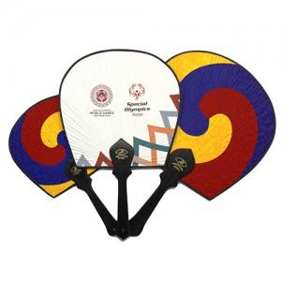 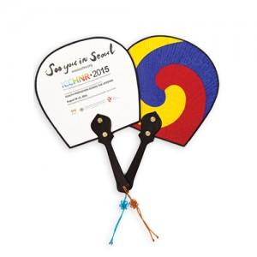

【상세/제작정보】 | <p>* 부채면 컬러인쇄 포함</p><p>* 매듭포함&nbsp;</p>

【인쇄/포장옵션】 | 실크, 풀칼라 / 비규격미포장

【공급단가】 | 수량 | 200~ | 500~ | 1,000~ | 3,000~ | 5,000~
*VAT별도 | 소 | 3,510원 | 3,380원 | 3,250원 | 3,120원 | 3,040원
 | 중 | 3,860원 | 3,710원 | 3,570원 | 3,430원 | 3,340원
 | 대 | 4,210원 | 4,050원 | 3,900원 | 3,740원 | 3,650원

【상품 URL】 | https://www.synergygift.co.kr:443/src/goods_detail.php?gdno=22563

